1. Istruzioni
Grafici per comune interattivi: movimenti migratori, dal 1991
Istruzioni per l’uso
Questo strumento permette di ottenere quattro diversi grafici per ogni comune del Ticino (stato dei comuni: 6.4.2025):
– le migrazioni internazionali secondo la nazionalità e il continente di origine/destinazione, dal 1991;
– le migrazioni intercantonali secondo la nazionalità e il cantone di origine/destinazione, dal 1991;
– le migrazioni intercomunali, ossia quelle tra un comune e l'altro del Ticino, secondo la nazionalità;
– il totale dei movimenti migratori, arrivi, partenze e saldo, secondo la nazionalità;
– il bilancio demografico, il saldo naturale, il saldo migratorio e le acquisizioni della nazionalità svizzera secondo la nazionalità.
I grafici sono contenuti nei fogli da 2. a 6. di questo documento. Il foglio 7. “Glossario” contiene l’elenco dei concetti e degli indicatori presentati. Cliccando su ogni voce, puoi visualizzare la definizione del termine nella sezione “Definizioni-Glossario” del nostro sito web.
Ricerca, selezione e visualizzazione delle informazioni
Alla prima visualizzazione, la figura presenta il primo elemento (comune, nazionalità o origine/destinazione del movimento) in elenco. Per modificare gli elementi visualizzati, usa i menù a tendina, ad esempio:

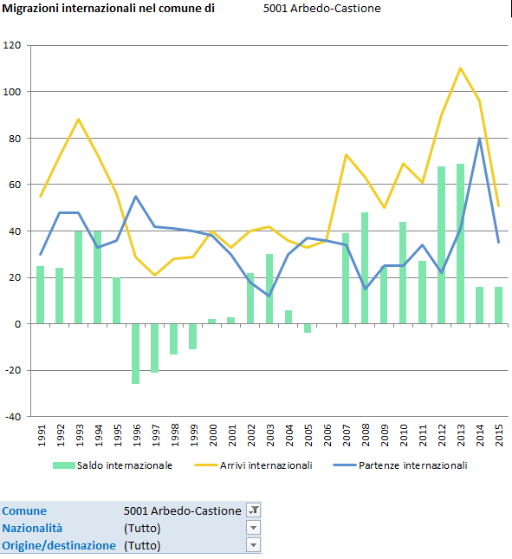
3. Qui compare il nome del comune selezionato

2. I menu a tendina:

1. Qui si possono scegliere il comune, la nazionalità e il luogo di origine/destinazione della migrazione

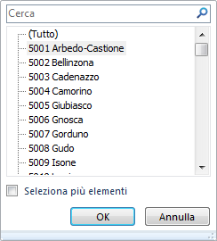

Cliccando sul menu a tendina, si apre una piccola finestra: seleziona l’elemento da raffigurare, poi clicca su “Ok”: l’elemento selezionato viene raffigurato all’interno della figura e viene riportato automaticamente nel titolo della stessa.
NB: l’opzione “Seleziona più elementi”, benché attiva, non è applicabile.
Esempi di selezioni disponibili:

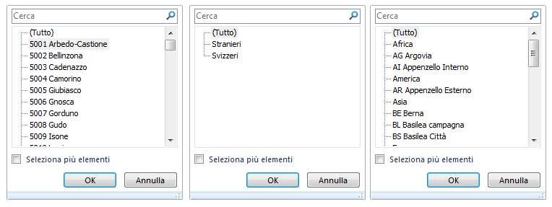

Ricerca e selezione dei comuni
Poiché i comuni sono ordinati secondo il codice di identificazione federale, ti consigliamo di inserire nel campo di ricerca il nome (o parte del nome) del comune desiderato: automaticamente il programma presenta l’elenco dei comuni corrispondenti ai criteri di ricerca inseriti. In alternativa, puoi ricercare il comune tramite l’apposita barra di scorrimento.
Salvare e stampare le figure
Ti consigliamo di salvare le figure in formato PDF: usa il comando "Salva con nome" del menu “File” e seleziona il formato "PDF (*.pdf)” nella tendina "Salva come"; dopodiché stampa. In alternativa, usa direttamente il comando “Stampa” del menu “File”; in questo caso, per stampare la figura con tutti i suoi elementi (titolo, fonte ecc.), il cursore non deve essere posizionato sull'area del grafico).
Copyright
Ufficio di statistica Ustat, Giubiasco, 27 agosto 2025
A questo documento è stata applicata una protezione che non consente di modificarne la struttura. La riproduzione delle informazioni è autorizzata con la citazione della fonte.

2. Movimenti internazionali
Migrazioni internazionali nel comune di |  | 5001 Arbedo-Castione

Fonte: fino al 2010 ESPOP, dal 2011 STATPOP, UST

Comune | 5001 Arbedo-Castione
Nazionalità | (Tutto)
Origine / destinazione | (Tutto)

Etichette di riga | Arrivi internazionali | Partenze internazionali | Saldo internazionale
1991 | 55 | 30 | 25
1992 | 72 | 48 | 24
1993 | 88 | 48 | 40
1994 | 73 | 33 | 40
1995 | 56 | 36 | 20
1996 | 29 | 55 | -26
1997 | 21 | 42 | -21
1998 | 28 | 41 | -13
1999 | 29 | 40 | -11
2000 | 40 | 38 | 2
2001 | 33 | 30 | 3
2002 | 40 | 18 | 22
2003 | 42 | 12 | 30
2004 | 36 | 30 | 6
2005 | 33 | 37 | -4
2006 | 36 | 36 | 0
2007 | 73 | 34 | 39
2008 | 63 | 15 | 48
2009 | 50 | 25 | 25
2010 | 69 | 25 | 44
2011 | 61 | 34 | 27
2012 | 90 | 22 | 68
2013 | 110 | 41 | 69
2014 | 96 | 80 | 16
2015 | 51 | 35 | 16
2016 | 70 | 35 | 35
2017 | 57 | 62 | -5
2018 | 80 | 55 | 25
2019 | 49 | 57 | -8
2020 | 68 | 52 | 16
2021 | 44 | 32 | 12
2022 | 53 | 47 | 6
2023 | 77 | 53 | 24
2024 | 80 | 51 | 29
Totale complessivo | 1,952 | 1,329 | 623

3. Movimenti intercantonali
Migrazioni intercantonali nel comune di |  | 5001 Arbedo-Castione

Fonte: fino al 2010 ESPOP, dal 2011 STATPOP, UST

Comune | 5001 Arbedo-Castione
Nazionalità | (Tutto)
Origine / destinazione | (Tutto)

Etichette di riga | Arrivi intercantonali | Partenze intercantonali | Saldo intercantonale
1991 | 39 | 20 | 19
1992 | 24 | 19 | 5
1993 | 16 | 37 | -21
1994 | 26 | 23 | 3
1995 | 21 | 41 | -20
1996 | 28 | 24 | 4
1997 | 32 | 13 | 19
1998 | 26 | 26 | 0
1999 | 20 | 27 | -7
2000 | 25 | 33 | -8
2001 | 30 | 14 | 16
2002 | 18 | 18 | 0
2003 | 33 | 22 | 11
2004 | 30 | 32 | -2
2005 | 21 | 30 | -9
2006 | 32 | 22 | 10
2007 | 33 | 23 | 10
2008 | 30 | 28 | 2
2009 | 25 | 27 | -2
2010 | 40 | 24 | 16
2011 | 31 | 26 | 5
2012 | 12 | 32 | -20
2013 | 42 | 37 | 5
2014 | 22 | 14 | 8
2015 | 22 | 37 | -15
2016 | 31 | 42 | -11
2017 | 31 | 35 | -4
2018 | 32 | 43 | -11
2019 | 20 | 51 | -31
2020 | 27 | 48 | -21
2021 | 17 | 35 | -18
2022 | 44 | 24 | 20
2023 | 54 | 49 | 5
2024 | 29 | 38 | -9
Totale complessivo | 963 | 1,014 | -51

4. Movimenti intercomunali
Migrazioni intercomunali nel comune di |  | 5001 Arbedo-Castione

Fonte: fino al 2010 ESPOP, dal 2011 STATPOP, UST

Comune | 5001 Arbedo-Castione
Nazionalità | (Tutto)
Origine / destinazione | (Tutto)

Etichette di riga | Arrivi intercomunali | Partenze intercomunali | Saldo intercomunale
1991 | 189 | 206 | -17
1992 | 222 | 191 | 31
1993 | 215 | 157 | 58
1994 | 206 | 171 | 35
1995 | 181 | 245 | -64
1996 | 215 | 185 | 30
1997 | 173 | 217 | -44
1998 | 189 | 158 | 31
1999 | 166 | 202 | -36
2000 | 191 | 206 | -15
2001 | 163 | 191 | -28
2002 | 229 | 183 | 46
2003 | 205 | 169 | 36
2004 | 180 | 204 | -24
2005 | 171 | 205 | -34
2006 | 182 | 203 | -21
2007 | 185 | 192 | -7
2008 | 243 | 179 | 64
2009 | 225 | 203 | 22
2010 | 235 | 220 | 15
2011 | 228 | 171 | 57
2012 | 237 | 238 | -1
2013 | 301 | 229 | 72
2014 | 323 | 225 | 98
2015 | 353 | 237 | 116
2016 | 287 | 209 | 78
2017 | 334 | 241 | 93
2018 | 290 | 233 | 57
2019 | 300 | 298 | 2
2020 | 295 | 330 | -35
2021 | 310 | 273 | 37
2022 | 262 | 251 | 11
2023 | 261 | 275 | -14
2024 | 276 | 257 | 19
Totale complessivo | 8,022 | 7,354 | 668

5. Totale movimenti
Arrivi, partenze e saldo nel comune di |  | 5001 Arbedo-Castione

Fonte: fino al 2010 ESPOP, dal 2011 STATPOP, UST

Comune | 5001 Arbedo-Castione
Nazionalità | (Tutto)
Origine / destinazione | (Tutto)

Etichette di riga | Arrivi | Partenze | Saldo migratorio
1991 | 283 | 256 | 27
1992 | 318 | 258 | 60
1993 | 319 | 242 | 77
1994 | 305 | 227 | 78
1995 | 258 | 322 | -64
1996 | 272 | 264 | 8
1997 | 226 | 272 | -46
1998 | 243 | 225 | 18
1999 | 215 | 269 | -54
2000 | 256 | 277 | -21
2001 | 226 | 235 | -9
2002 | 287 | 219 | 68
2003 | 280 | 203 | 77
2004 | 246 | 266 | -20
2005 | 225 | 272 | -47
2006 | 250 | 261 | -11
2007 | 291 | 249 | 42
2008 | 336 | 222 | 114
2009 | 300 | 255 | 45
2010 | 344 | 269 | 75
2011 | 320 | 231 | 89
2012 | 339 | 292 | 47
2013 | 453 | 307 | 146
2014 | 441 | 319 | 122
2015 | 426 | 309 | 117
2016 | 388 | 286 | 102
2017 | 422 | 338 | 84
2018 | 402 | 331 | 71
2019 | 369 | 406 | -37
2020 | 390 | 430 | -40
2021 | 371 | 340 | 31
2022 | 359 | 322 | 37
2023 | 392 | 377 | 15
2024 | 385 | 346 | 39
Totale complessivo | 10,937 | 9,697 | 1,240

6. Bilancio demografico
Bilancio demografico nel comune di |  | 5001 Arbedo-Castione

Fonte: fino al 2010 ESPOP, dal 2011 STATPOP, UST

Comune | 5001 Arbedo-Castione
Nazionalità | (Tutto)

Etichette di riga | Saldo naturale | Saldo migratorio | Saldo cambiamenti di cittadinanza | Saldo demografico
1991 | 20 | 27 | 0 | 47
1992 | 10 | 60 | 0 | 70
1993 | 3 | 77 | 0 | 80
1994 | 8 | 78 | 0 | 86
1995 | 6 | -64 | 0 | -45
1996 | 23 | 8 | 0 | 38
1997 | 7 | -46 | 0 | -35
1998 | 35 | 18 | 0 | 58
1999 | 10 | -54 | 0 | -43
2000 | 7 | -21 | 0 | -10
2001 | -12 | -9 | 0 | -21
2002 | 16 | 68 | 0 | 84
2003 | 1 | 77 | 0 | 78
2004 | 12 | -20 | 0 | -7
2005 | 5 | -47 | 0 | -43
2006 | 1 | -11 | 0 | -12
2007 | 10 | 42 | 0 | 55
2008 | 6 | 114 | 0 | 115
2009 | 26 | 45 | 0 | 67
2010 | 20 | 75 | 0 | 88
2011 | 21 | 89 | 0 | 118
2012 | 6 | 47 | 0 | 57
2013 | 9 | 146 | 0 | 139
2014 | 9 | 122 | 0 | 127
2015 | 6 | 117 | 0 | 109
2016 | 17 | 102 | 0 | 132
2017 | 14 | 84 | 0 | 95
2018 | -1 | 71 | 0 | 64
2019 | 5 | -37 | 0 | -46
2020 | -6 | -40 | 0 | -33
2021 | -6 | 31 | 0 | 18
2022 | 5 | 37 | 0 | 40
2023 | -5 | 15 | 0 | 26
2024 | 4 | 39 | 0 | 52
Totale complessivo | 292 | 1240 | 0 | 1548

